시중가(단가계약 없음)
견 적 서

LG 사택 귀하 |  |  |  | 106-86-40809
견적일자 | 2026-04-15 |  |  | 하이엠솔루텍주식회사
S V C명 | LG 냉난방기 A/S |  | 서울 강서구 마곡중앙5로 18, 10, 11층
수리일자 | 협의 |  | (메이플레이스빌딩)
지불조건 | 카드/계산서 |  | TEL. 010-3806-6919
합계금액 | 3,536,000 |  | FAX. 042-486-4116
 |  |  | FAX. 042-486-4116 | 대표이사 : 유 광 열
LG
냉난방기
하기와 같이 견적을 제출합니다.

견 적 내 용
 |  |  |  |  |  | ※(VAT 포함)
구분 | 품명 | 규격 | 단가 | 단위 | 수량 | 금액
 | (DESCRIPTION) | (상 세 구 분) |  |  | (Q/T) | (TOTALPRICE) | VAT별도
공임비 | 1WAY EEV 코일 교체 | 공임비 | 173,500 | 식 | 1 | 173,500 | 157,727 | 158,000 | 158,000
 | 1WAY PCB 교체 | 공임비 | 173,500 | 식 | 1 | 173,500 | 157,727 | 158,000 | 158,000
 | 매립덕트 PCB 교체 | 공임비 | 199,000 | 식 | 1 | 199,000 | 180,909 | 181,000 | 181,000
 | 실외기 전장부 교체 | 공임비 | 182,000 | 식 | 2 | 364,000 | 165,455 | 165,000 | 330,000
 | 1WAY EEV 코일 | MJX65072201 | 84,000 | EA | 2 | 168,000 | 76,364 | 76,000 | 152,000
자재비 | 1WAY PCB | EBR39187712 | 118,000 | EA | 2 | 236,000 | 107,273 | 107,000 | 214,000
 | 매립덕트 PCB | EBR77384109 | 140,000 | EA | 1 | 140,000 | 127,273 | 127,000 | 127,000
 | 노이즈필터 PCB | EBR82795401 | 163,000 | EA | 2 | 326,000 | 148,182 | 148,000 | 296,000
 | 인버터 PCB | AGF30534802 | 806,000 | EA | 2 | 1,612,000 | 732,727 | 733,000 | 1,466,000
 | 브릿지다이오드 | EAH37374701 | 72,000 | EA | 2 | 144,000 | 65,455 | 65,000 | 130,000
 |  |  |  |  |  |  |  |  | 3,212,000

합계 |  |  |  |  |  | ₩3,536,000 | 3,214,545
비 고

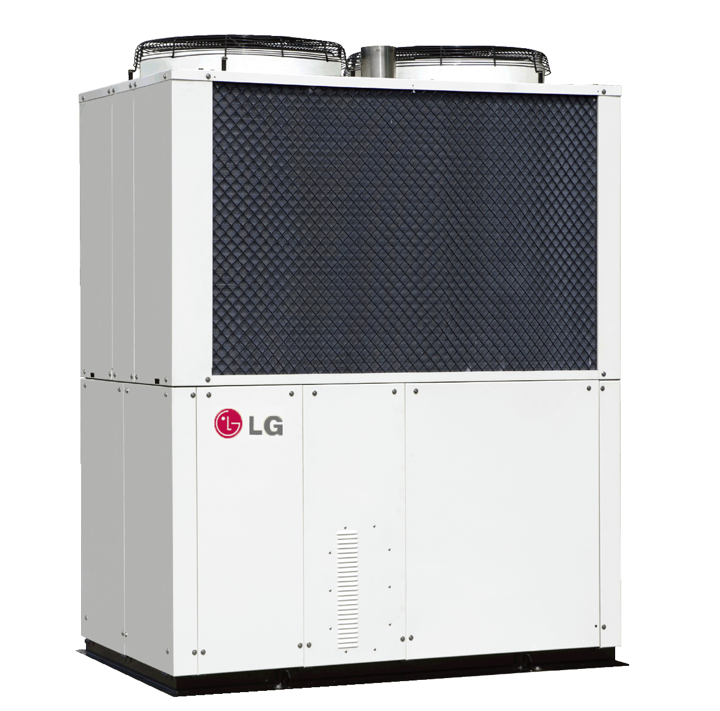
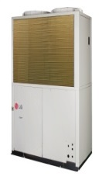

1. VAT 포함
2. 견적 외 사항 제외
3. 유효기간 : 견적일로 부터 15일
4. 담 당 자 : 김인호 프로 (010-7936-0968)
5. 사 무 실 : FAX (042-486-4116)
6. 입금계좌 : 우리은행 1005-501-085730 하이엠솔루텍주식회사

